2021_11_data
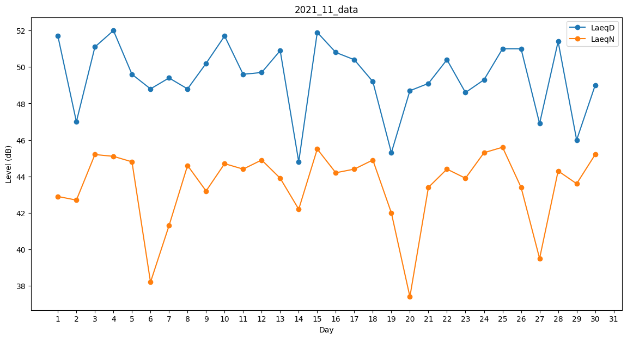
Day | LaeqD | LaeqN
1 | 51.7 | 42.9
2 | 47 | 42.7
3 | 51.1 | 45.2
4 | 52 | 45.1
5 | 49.6 | 44.8
6 | 48.8 | 38.2
7 | 49.4 | 41.3
8 | 48.8 | 44.6
9 | 50.2 | 43.2
10 | 51.7 | 44.7
11 | 49.6 | 44.4
12 | 49.7 | 44.9
13 | 50.9 | 43.9
14 | 44.8 | 42.2
15 | 51.9 | 45.5
16 | 50.8 | 44.2
17 | 50.4 | 44.4
18 | 49.2 | 44.9
19 | 45.3 | 42
20 | 48.7 | 37.4
21 | 49.1 | 43.4
22 | 50.4 | 44.4
23 | 48.6 | 43.9
24 | 49.3 | 45.3
25 | 51 | 45.6
26 | 51 | 43.4
27 | 46.9 | 39.5
28 | 51.4 | 44.3
29 | 46 | 43.6
30 | 49 | 45.2

